ユーザー登録画面（企業担当者）
プロジェクト名 |  |  | システム名 |  | 画面レイアウト設計書 |  |  |  |  |  |  | 作成者 | 作成日 |  | 更新者 | 更新日
東京ITスクール事務システム化プロジェクトPh1 |  |  | LMS学習管理システム |  | ユーザー登録画面（企業担当者） |  |  |  |  |  |  | 髙尾 | 2016-10-25

 | 画面イメージ
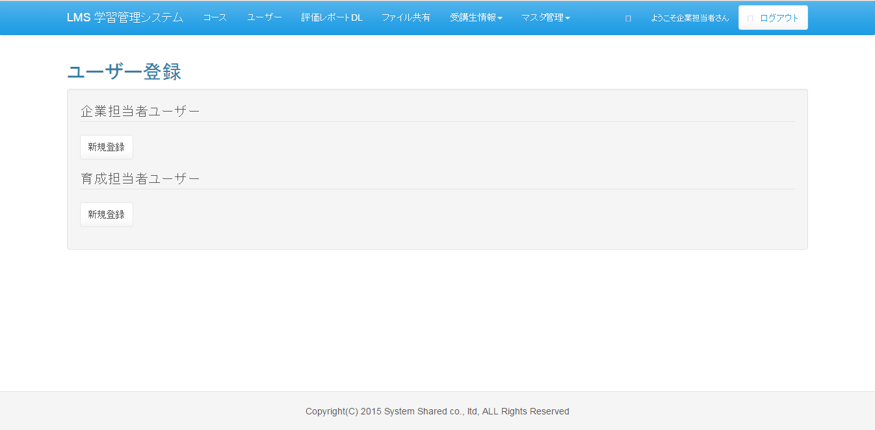

 | 入力仕様
 | No | 項目名 | 物理名 | コントロール |  | 必須 | 桁数 | 最小値 | 最大値 | IME | 属性 |  |  | 備考

 | 1 | 新規登録(企業担当者ユーザー) |  | 送信ボタン |  | - | - | - | - | -
 | 2 | 新規登録(育成担当者ユーザー) |  | 送信ボタン |  | - | - | - | - | -

企業担当者者ユーザー登録（企業担当者）
プロジェクト名 |  |  | システム名 |  |  | 画面レイアウト設計書 |  |  |  |  |  |  |  |  | 作成者 | 作成日 |  | 更新者 | 更新日
東京ITスクール事務システム化プロジェクトPh1 |  |  | LMS学習管理システム |  |  | 企業担当者者ユーザー登録（企業担当者） |  |  |  |  |  |  |  |  | 塩澤 | 2016-10-17

 | 画面イメージ
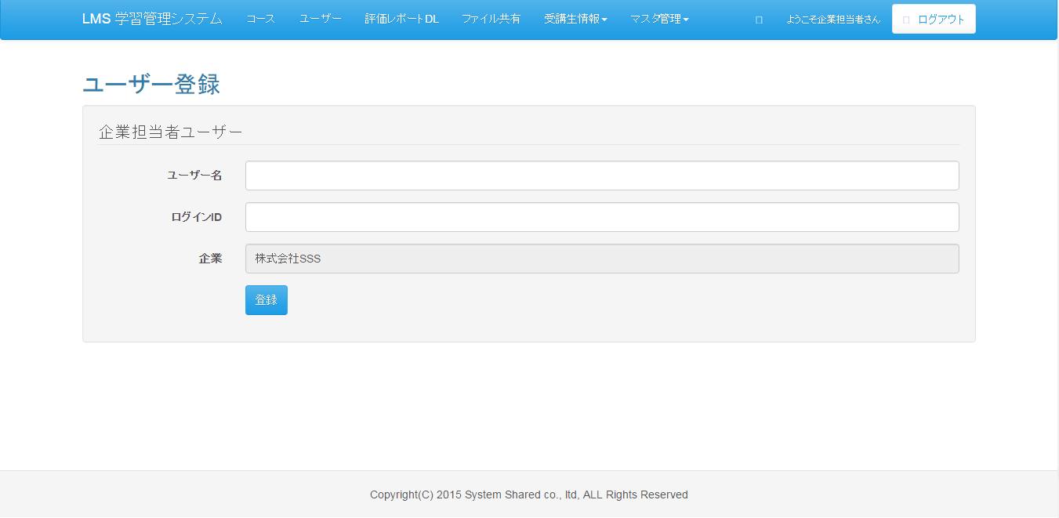

 | 入力仕様
 | No | 項目名 | 物理名 |  | コントロール |  | 必須 |  | 桁数 | 最小値 | 最大値 |  | IME | 属性 |  |  | 備考

 | 1 | ユーザー名 | userName |  | テキストボックス |  | ○ |  | 20 | - | - |  | on | 全角
 | 2 | ログインID | loginId |  | テキストボックス |  | ○ |  | 20 | - | - |  | off | 半角英数
 | 3 | 登録 | - |  | 送信ボタン |  |  |  |  | - | - |  | - | /user/regist/

 | その他 入力仕様
 | No | 項目名 | 備考

 | 1 | ログインID | 5ケタ以下の場合エラーとする。
 | 2 | ログインID | 既に登録されている場合、エラーとする。

 | 出力仕様
 | No | 項目名 |  | データ元 |  |  |  |  |  |  |  | 備考
 |  |  |  | テーブル名 |  |  |  | フィールド
 | 1 | 企業名 |  | m_company |  |  |  | company_name |  |  |  | ログインしているユーザーに紐づく企業のデータを出力

 | ※登録処理については既存のユーザー登録で使用されている機能を使用する
 | No | 名称 |  | 受け渡し |  |  |  |  |  |  |  |  |  |  | 備考
 |  |  |  | 項目 |  |  | 方法
 | 1 | ログインID |  | login_id |  |  | 画面入力 |  |  |  |  |  |  |  | -
 | 2 | パスワード |  | password |  |  | 自動生成したパスワードをハッシュ値化 |  |  |  |  |  |  |  | -
 | 3 | ユーザー名 |  | user_name |  |  | 画面入力 |  |  |  |  |  |  |  | -
 | 4 | ロール |  | role |  |  | 0003 |  |  |  |  |  |  |  | 企業担当者
 | 5 | 企業ID |  | company_id |  |  | ログインしているユーザーに紐づく企業ID |  |  |  |  |  |  |  | -

育成担当者ユーザー登録（企業担当者）
プロジェクト名 |  |  | システム名 |  |  | 画面レイアウト設計書 |  |  |  |  |  |  |  |  | 作成者 | 作成日 |  | 更新者 | 更新日
東京ITスクール事務システム化プロジェクトPh1 |  |  | LMS学習管理システム |  |  | 育成担当者ユーザー登録（企業担当者） |  |  |  |  |  |  |  |  | 塩澤 | 2016-10-17

 | 画面イメージ


 | 入力仕様
 | No | 項目名 | 物理名 |  | コントロール |  | 必須 |  | 桁数 | 最小値 | 最大値 |  | IME | 属性 |  |  | 備考

 | 1 | ユーザー名 | userName |  | テキストボックス |  | ○ |  | 20 | - | - |  | on | 全角
 | 2 | ログインID | loginId |  | テキストボックス |  | ○ |  | 20 | - | - |  | off | 半角英数
 | 3 | 登録 | - |  | 送信ボタン |  |  |  |  | - | - |  | - | /user/regist/

 | その他 入力仕様
 | No | 項目名 | 備考

 | 1 | ログインID | 5ケタ以下の場合エラーとする。
 | 1 | ログインID | 既に登録されている場合、エラーとする。

 | 出力仕様
 | No | 項目名 |  | データ元 |  |  |  |  |  |  |  | 備考
 |  |  |  | テーブル名 |  |  |  | フィールド
 | 1 | 企業名 |  | m_company |  |  |  | company_name |  |  |  | ログインしているユーザーに紐づく企業のデータを出力

 | ※登録処理については既存のユーザー登録で使用されている機能を使用する
 | No | 名称 |  | 受け渡し |  |  |  |  |  |  |  |  |  |  | 備考
 |  |  |  | 項目 |  |  | 方法
 | 1 | ログインID |  | login_id |  |  | 画面入力 |  |  |  |  |  |  |  | -
 | 2 | パスワード |  | password |  |  | 自動生成したパスワードをハッシュ値化 |  |  |  |  |  |  |  | -
 | 3 | ユーザー名 |  | user_name |  |  | 画面入力 |  |  |  |  |  |  |  | -
 | 4 | ロール |  | role |  |  | 0005 |  |  |  |  |  |  |  | 育成担当者
 | 5 | 企業ID |  | company_id |  |  | ログインしているユーザーに紐づく企業ID |  |  |  |  |  |  |  | -

ユーザー登録画面（管理者）
プロジェクト名 |  |  | システム名 |  | 画面レイアウト設計書 |  |  |  |  |  |  | 作成者 | 作成日 |  | 更新者 | 更新日
東京ITスクール事務システム化プロジェクトPh1 |  |  | LMS学習管理システム |  | ユーザー登録画面（企業担当者） |  |  |  |  |  |  | 髙尾 | 2016-10-25

 | 画面イメージ
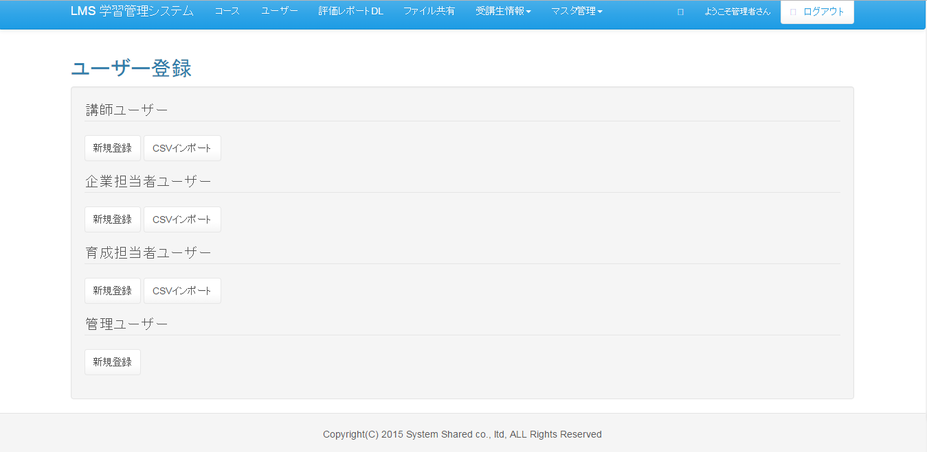

 | 入力仕様
 | No | 項目名 | 物理名 | コントロール |  | 必須 | 桁数 | 最小値 | 最大値 | IME | 属性 |  |  | 備考

 | 1 | 新規登録(講師ユーザー) |  | 送信ボタン |  | - | - | - | - | -
 | 2 | CSV出力(講師ユーザー) |  | 送信ボタン |  | - | - | - | - | -
 | 3 | 新規登録(企業担当者ユーザー) |  | 送信ボタン |  | - | - | - | - | -
 | 4 | CSV出力(企業担当者ユーザー) |  | 送信ボタン |  | - | - | - | - | -
 | 5 | 新規登録(育成担当者ユーザー) |  | 送信ボタン |  | - | - | - | - | -
 | 6 | CSV出力(育成担当者ユーザー) |  | 送信ボタン |  | - | - | - | - | -
 | 7 | 新規登録(育成担当者ユーザー) |  | 送信ボタン |  | - | - | - | - | -

育成担当者者ユーザー登録画面（管理者）
プロジェクト名 |  |  | システム名 |  |  | 画面レイアウト設計書 |  |  |  |  |  |  |  |  | 作成者 | 作成日 |  | 更新者 | 更新日
東京ITスクール事務システム化プロジェクトPh1 |  |  | LMS学習管理システム |  |  | 育成担当者者ユーザー登録（管理者） |  |  |  |  |  |  |  |  | 髙尾 | 2016-11-01

 | 画面イメージ


 | 入力仕様
 | No | 項目名 | 物理名 |  | コントロール |  | 必須 |  | 桁数 | 最小値 | 最大値 |  | IME | 属性 |  |  | 備考

 | 1 | ユーザー名 | userName |  | テキストボックス |  | ○ |  | 20 | - | - |  | on | 全角
 | 2 | ログインID | loginId |  | テキストボックス |  | ○ |  | 20 | - | - |  | off | 半角英数
 | 3 | 企業ID | companyId |  | セレクトボックス |  | ○ |  | 50 | - | - |  | - | 半角数字
 | 4 | 登録 | - |  | 送信ボタン |  |  |  |  | - | - |  | - | /user/regist/

 | その他 入力仕様
 | No | 項目名 | 備考

 | 1 | ログインID | 5ケタ以下の場合エラーとする。
 | 2 | ログインID | 既に登録されている場合、エラーとする。

 | 出力仕様
 | No | 項目名 |  | データ元 |  |  |  |  |  |  |  | 備考
 |  |  |  | テーブル名 |  |  |  | フィールド
 | 1 | 企業名ID |  | m_company |  |  |  | company_id
 | 2 | 企業名 |  | m_company |  |  |  | company_name

 | ※登録処理については既存のユーザー登録で使用されている機能を使用する
 | No | 名称 |  | 受け渡し |  |  |  |  |  |  |  |  |  |  | 備考
 |  |  |  | 項目 |  |  | 方法
 | 1 | ログインID |  | login_id |  |  | 画面入力 |  |  |  |  |  |  |  | -
 | 2 | パスワード |  | password |  |  | 自動生成したパスワードをハッシュ値化 |  |  |  |  |  |  |  | -
 | 3 | ユーザー名 |  | user_name |  |  | 画面入力 |  |  |  |  |  |  |  | -
 | 4 | ロール |  | role |  |  | 0005 |  |  |  |  |  |  |  | 育成担当者
 | 5 | 企業ID |  | company_id |  |  | ログインしているユーザーに紐づく企業ID |  |  |  |  |  |  |  | -

